Результаты МО
Диагностическая работа по читательской грамотности обучающихся 4‑го класса в Красноярском крае в 2022 году

Краткий отчет о результатах Богучанского района

В диагностической работе по читательской грамотности для 4-х классов приняли участие 498 выпускников начальной школы Богучанского района.
Основные результаты по муниципальному образованию приведены в сопоставлении с данными, полученными на региональной репрезентативной выборке, где процедура проходила под наблюдением представителей ЦОКО.
 |  |  |  | Таблица 1
Основные результаты выполнения диагностической работы по читательской грамотности |  |  | Среднее значение по муниципальному образованию (%) | Среднее значение по краю (%)
Успешность выполнения
Вся работа (балл по 100-балльной шкале) |  |  | 56 | 55
Успешность выполнения заданий по группам умений (% от максимального балла за задания данной группы) | Общее понимание текста, ориентация в тексте |  | 71.97% | 69.63%
 | Глубокое и детальное понимание содержания и формы текста |  | 44.42% | 44.94%
 | Использование информации из текста для различных целей |  | 41.57% | 37.31%
Уровни достижений (% учащихся)
Достигли базового уровня (включая повышенный) |  |  | 72.29% | 73.27%
Достигли повышенного уровня |  |  | 20.88% | 17.29%
 |  |  |  | Диаграмма 1

 | Пониженный | Недостаточный | Базовый | Повышенный
 | -19.88% | -7.83% | 51.41% | 20.88%
 | -19.30% | -7.44% | 55.98% | 17.29%

Недостаточный | Пониженный | Базовый | Повышенный

 |  |  |  | Таблица 2
 | Уровни достижений (% учащихся, результаты которых соответствуют данному уровню достижений)
 | Недостаточный | Пониженный | Базовый | Повышенный
Муниципальное образование (%) | 7.83% | 19.88% | 51.41% | 20.88%
Красноярский край (%) | 7.44% | 19.30% | 55.98% | 17.29%

Распределение баллов
 | МО | край
0 | 0% | 0%
10 | 0% | 0%
20 | 0% | 0%
28 | 0% | 1%
30 | 1% | 2%
34 | 2% | 2%
36 | 2% | 3%
38 | 2% | 2%
40 | 1% | 4%
42 | 3% | 3%
44 | 3% | 4%
46 | 6% | 4%
48 | 0% | 0%
50 | 2% | 5%
52 | 4% | 7%
54 | 5% | 4%
56 | 0% | 0%
57 | 6% | 5%
58 | 5% | 5%
59 | 6% | 4%
61 | 5% | 4%
63 | 3% | 4%
64 | 4% | 4%
66 | 4% | 4%
68 | 3% | 3%
69 | 5% | 3%
71 | 2% | 3%
72 | 3% | 2%
75 | 2% | 2%
76 | 2% | 1%
79 | 2% | 1%
81 | 1% | 1%
85 | 0% | 1%
87 | 0% | 1%
92 | 0% | 0%
94 | 0% | 0%
100 | 0% | 0%
 |  |  |  | Диаграмма 2

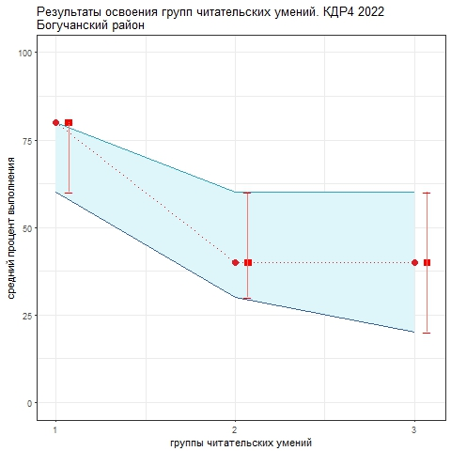
Освоение основных умений характеризуется не только средними значениями, но и разбросом индивидуальных результатов. На графике ниже представлено распределение результатов освоения трех групп читательских умений в Красноярском крае и в муниципальном образовании (МО). Красными кружками на графике обозначены средние результаты освоения каждой группы умений в Красноярском крае. Каждая такая точка делит краевую выборку на две равные части – показавших результаты выше и ниже средних. Красными квадратами отмечены аналогичные средние результаты, но уже для муниципальной системы. Сплошной синей линией обозначены границы интервалов, в которых находятся результаты половины четвероклассников края: 25% из них лежат в интервале от красной точки до верхней сплошной линии, 25% – от красной точки до нижней сплошной линии. Еще 25% результатов учеников находятся ниже этого интервала (ниже голубого коридора), и 25% – выше, в незакрашенном поле или в точке, соответствующей максимальному баллу. Аналогичные интервалы для муниципальных результатов обозначены красными штрихами. Такой штрих показывает диапазон, в котором находятся результаты 50% учащихся муниципалитета.
 |  |  |  | Рисунок 1

Четвероклассники Красноярского края успешнее всего осваивают 1-ю группу умений (общее понимание, ориентация в тексте). Небольшой разброс результатов говорит о том, что успешные практики работы с этой группой умений сложились в большинстве школ. По 2-й группе (глубокое и детальное понимание содержания и формы текста) и 3-й группы (использование информации из текста для различных целей) результаты существенно ниже, разброс их заметно больше. По 3-й группе он максимальный, что говорит о том, что ситуация в школах очень разнится. Применять полученные из текста знания в новых ситуациях большинству четвероклассников очень трудно. Анализируя приведенные данные, необходимо ответить на вопросы: 1) объективно ли они отражают положение дел (соблюдены ли основные требования к проведению процедуры и проверке работ учеников); 2) проанализировать, в чем специфика ситуации в муниципальной системе образования; 3) если полученные результаты достоверны, то как обобщить и распространить опыт лучших учителей. Для этого необходимо проанализировать результаты с учетом индекса образовательных условий; 4) что можно сделать для улучшения результатов по 2-й и 3-й группам умений.
Анализ ответов учеников на задания работы позволил выделить ряд общих для края дефицитов, которые влияют на выполнение учениками заданий на разные группы умений. Они связаны с неумением: - удерживать при ответе суть вопроса; - извлекать из текста несколько единиц информации, отбирая ее среди похожей; - отвечать своими словами; - вычитывать из текста описания и объяснения новых понятий, законов; - находить сходства и различия описанных в тексте объектов и явлений; формулировать их; - видеть искажения информации; - понимать причинно-следственные связи, описанные в тексте; делать выводы; - соотносить прочитанное с другими ситуациями, в том числе известными из жизненного или учебного опыта. В следующем учебном году предлагается сосредоточить усилия на формировании именно этих умений. В диагностической работе 2023 года предполагается оценить динамику результатов по этим направлениям.

